Hoja1



Servidor Keypress
Servidor Rowing

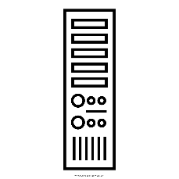

API: http://keypress.serveftp.net:88/RowingAppApi
Base de Datos: 190.136.50.247

Fotos

